MUAYENE YETKİ YAZISI
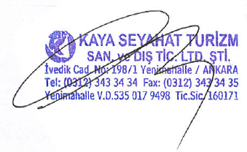
* RENKLİ KISIMLAR DOLDURULARAK 1 ADET ÇIKTISI MUAYENEYE GİDECEK KİŞİYE TESLİM EDİLECEKTİR.
ARACIN ÇALIŞTIĞI ŞİRKET/KURUM :
ARACIN MUAYENE YAPILACAĞI TARİH :
MUAYENEYE GİDECEK KİŞİNİN T.C. KİMLİK NUMARASI:
MUAYENEYE GİDECEK KİŞİNİN ADI VE SOYADI :
ARAÇ PLAKASI - 1
ARAÇ PLAKASI - 2
ARAÇ PLAKASI - 3
ARAÇ PLAKASI - 4
ARAÇ PLAKASI - 5

TÜVTÜRK MUAYENE İSTASYONU

 |  |  |  | 0

Sayın Yetkili

0 |  |  | bünyesinde kiralık olarak kullanılan ve plakaları aşağıda belirtilen

araçlarımızın muayenesini yaptırmak üzere |  |  | 0 |  | TC'li | 0

tarafımızdan vekil tayin edilmiştir.

FİRMA ÜNVANI: |  | KAYA SEYAHAT TURİZM SAN. VE DIŞ TİC. LTD. ŞTİ.

VERGİ DAİRESİ: |  | YENİMAHALLE

VERGİ NO: |  | 535 017 9498

ŞİRKET YETKİLİ: |  | AHMET KAYA

ARAÇ PLAKALARI;

1) | 0
2) | 0
3) | 0
4) | 0
5) | 0

